手順書
操作手順書 |  |  |  |  | 作成日時：2019/10/25-16:40:57

 | １．操作環境

 |  |  | シナリオファイル名 | C:\Users\Administrator\Desktop\動作確認手順\棚卸調査表.winsnr

 | ２．操作手順

 |  | ２．１．シナリオ：棚卸調査表
 |  |  | ２．１．１．[棚卸調査表出力]ウィンドウ |  |  | 確認日 | 結果
 |  |  | 画面 | 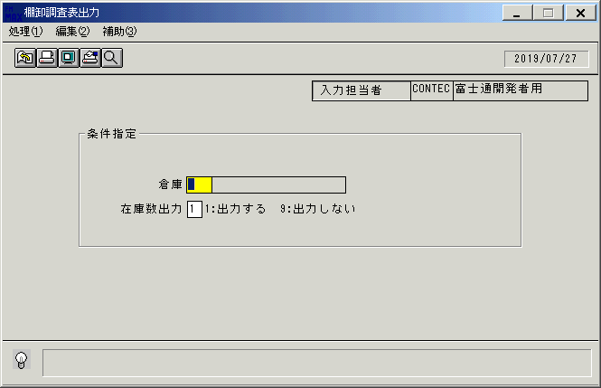
 |  |  | 操作内容 | 「棚卸調査表出力」ウィンドウを初期画面表示します。「倉庫」を入力します。

 |  |  | ２．１．２．[棚卸調査表出力]ウィンドウ |  |  | 確認日 | 結果
 |  |  | 画面 | 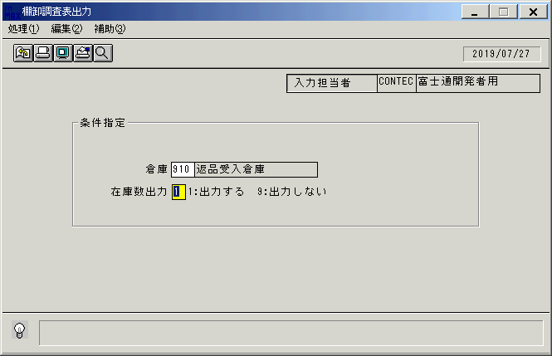
 |  |  | 操作内容 | 「在庫数出力」を入力します。

 |  |  | ２．１．３．[棚卸調査表出力]ウィンドウ - [棚卸調査表出力]ウィンドウ |  |  | 確認日 | 結果
 |  |  | 画面 | 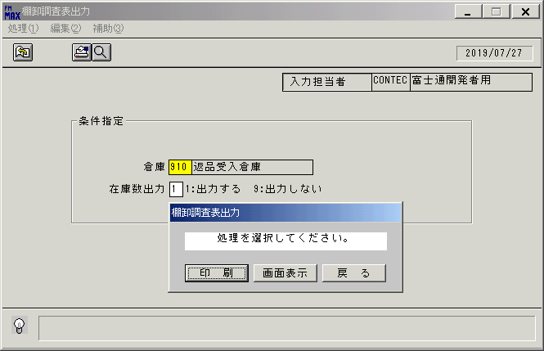
 |  |  | 操作内容 | 「画面表示」をクリックします。

 |  |  | ２．１．４．[棚卸調査表出力]ウィンドウ - [プリンタの設定]ウィンドウ |  |  | 確認日 | 結果
 |  |  | 画面 | 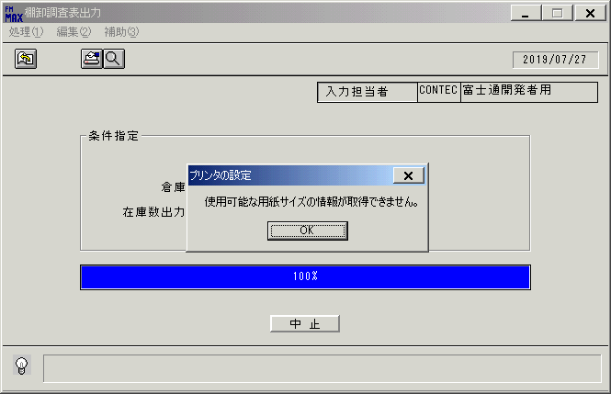
 |  |  | 操作内容 | 「OK」をクリックします。

 |  |  | ２．１．５．[デスクトップ]ウィンドウ - [棚卸調査表出力･ﾚﾎﾟｰﾄ]ウィンドウ |  |  | 確認日 | 結果
 |  |  | 画面 | 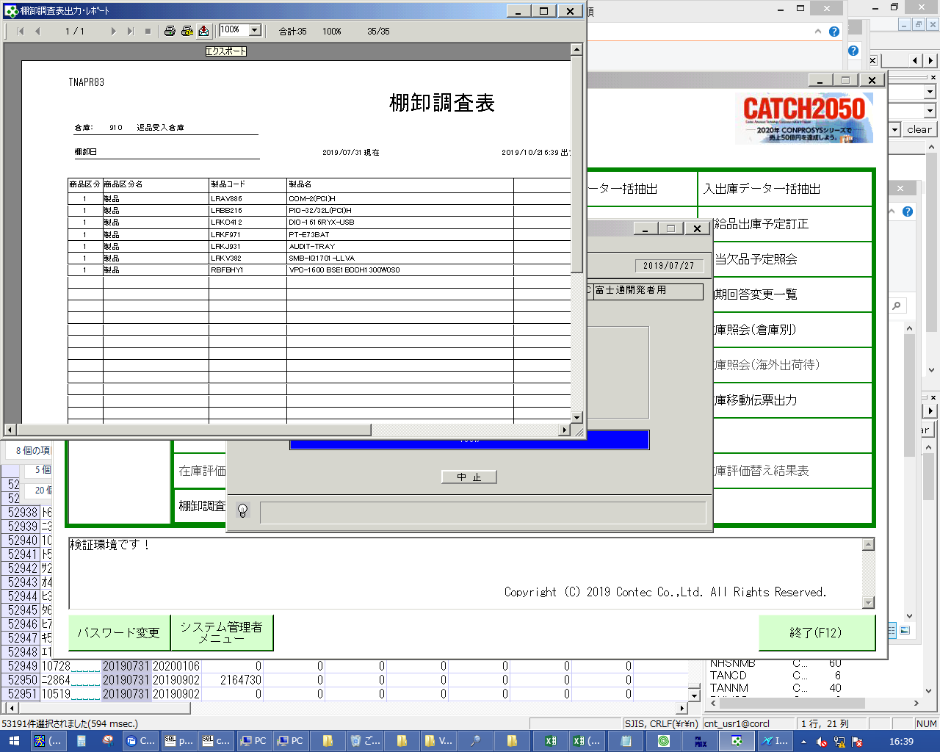
 |  |  | 操作内容 | エクスポートボタンをクリックしてPDFファイルを保存します。

